Hoja1
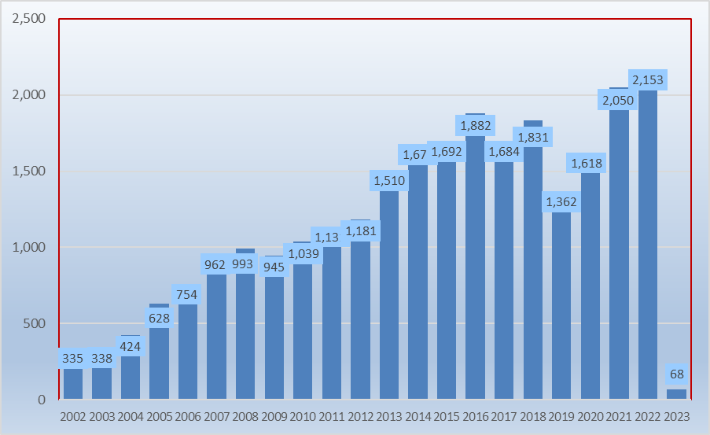

Hoja2
 |  | Porcentaje
Financiera y de Cumplimiento | 58.25% | 58.25%
Financiera con Enfoque de Desempeño | 15.76% | 15.76%
Cumplimiento a Inversiones Físicas | 9.51% | 9.51%
Desempeño | 8.80% | 8.80%
Otras | 6.94% | 6.94%
De Cumplimiento Forense | 0.73% | 0.73%

Hoja7
 | Observaciones | Recomendaciones | Acciones
2002 | 2,584 | 2,505 | 943
2003 | 2,644 | 2,295 | 1,208
2004 | 3,424 | 3,064 | 1,035
2005 | 4,519 | 4,269 | 1,020
2006 | 7,182 | 6,684 | 1,613
2007 | 9,553 | 7,620 | 3,560
2008 | 7,746 | 6,296 | 2,773
2009 | 19,196 | 5,909 | 3,168
2010 | 23,343 | 6,935 | 4,361
2011 | 22,390 | 6,369 | 3,955
2012 | 22,964 | 6,564 | 5,103
2013 | 23,581 | 6,902 | 4,970
2014 | 26,280 | 3,366 | 6,537
2015 | 26,330 | 3,979 | 7,088
2016 | 26,799 | 4,453 | 6,258
2017 | 26,154 | 4,446 | 5,287
2018 | 28,070 | 5,013 | 5,408
2019 | 21,181 | 3,763 | 3,412
2020 | 24,288 | 2,444 | 3,159
2021 | 26,780 | 2,317 | 3,289
2022 | 25,605 | 1,836 | 3,647
2023 | 920 | 65 | 210

Hoja9
 | Cuenta Pública
2002 | 2,227
2003 | 1,957
2004 | 2,554
2005 | 3,810
2006 | 6,078
2007 | 6,176
2008 | 5,105
2009 | 4,568
2010 | 5,734
2011 | 5,312
2012 | 5,215
2013 | 5,299
2014 | 2,234
2015 | 2,772
2016 | 3,278
2017 | 2,415
2018 | 2,225
2019 | 1,737
2020 | 1,598
2021 | 1,801
2022 | 1,280
2023 | 65

Hoja12
 | Cuenta Pública
2002 | 278
2003 | 338
2004 | 510
2005 | 459
2006 | 606
2007 | 1,444
2008 | 1,191
2009 | 1,341
2010 | 1,201
2011 | 1,057
2012 | 1,349
2013 | 1,603
2014 | 1,132
2015 | 1,207
2016 | 1,175
2017 | 2,031
2018 | 2,788
2019 | 2,026
2020 | 846
2021 | 516
2022 | 556

Hoja15
 | Cuenta Pública
2002 | 464
2003 | 382
2004 | 40
2005 | 50
2006 | 217
2007 | 6

Hoja18
 | Cuenta Pública
2002 | 20
2003 | 19
2004 | 19
2005 | 15
2006 | 27
2007 | 77
2008 | 76
2009 | 67
2010 | 100
2011 | 110
2012 | 86
2013 | 57
2014 | 76
2015 | 75
2016 | 196
2017 | 143
2018 | 206
2019 | 116
2020 | 123
2021 | 115
2022 | 176
2022 | 3

Hoja21
 | Cuenta Pública
2002 | 336
2003 | 540
2004 | 221
2005 | 144
2006 | 357
2007 | 384
2008 | 211
2009 | 382
2010 | 439
2011 | 409
2012 | 591
2013 | 783
2014 | 1,208
2015 | 377
2016 | 643
2017 | 204
2018 | 147
2019 | 194
2020 | 204
2021 | 181
2022 | 111
2023 | 1

Hoja24
 | Cuenta Pública
2002 | 102
2003 | 192
2004 | 332
2005 | 285
2006 | 360
2007 | 1,174
2008 | 1,109
2009 | 996
2010 | 1,337
2011 | 1,239
2012 | 1,910
2013 | 2,033
2014 | 2,226
2015 | 2,782
2016 | 2,810
2017 | 2,058
2018 | 2,550
2019 | 1,508
2020 | 1,333
2021 | 1,429
2022 | 1,630
2023 | 112

Hoja27
 | Cuenta Pública
2002 | 7
2003 | 40
2004 | 349
2005 | 461
2006 | 563
2007 | 1,631
2008 | 1,116
2009 | 1,385
2010 | 1,911
2011 | 1,652
2012 | 1,819
2013 | 1,361
2014 | 2,134
2015 | 2,715
2016 | 2,560
2017 | 2,792
2018 | 2,462
2019 | 1,587
2020 | 1,484
2021 | 1,564
2022 | 1,730
2022 | 94

Hoja29
 | Cuenta Pública
2002 | 14
2003 | 34
2004 | 70
2005 | 62
2006 | 85
2007 | 286
2008 | 226
2009 | 226
2010 | 414
2011 | 381
2012 | 476
2013 | 633
2014 | 799
2015 | 1077
2016 | 1

Hoja32
 | Cuenta Pública
2003 | 1
2004 | 4
2005 | 3
2006 | 4
2007 | 2
2008 | 11
2009 | 88
2010 | 140
2011 | 147
2012 | 221
2013 | 103
2014 | 94
2015 | 62
2016 | 48
2017 | 90
2018 | 43
2019 | 7
2020 | 15
SIMULACIÓN DE REINTEGRO | 85

